Hoja1
Consejo Nacional de Drogas
"Año de la Consolidacion de la Seguridad Alimentaria"
Relacion de Compras por debajo del umbral - Octubre 2024

 | FECHA: Octubre del año 2024

Proceso de Contratación No. Expediente/Referencia | Fecha de Registro | PROVEEDORES | DESCRIPCIÓN | VALOR RD$
CND-DAF-CD-2025-0057 | 2025-10-09 | JGD Multiservices, SRL | COMPRA DE DOS (02) BUZONES DE SUGERENCIAS QUE SE INSTALARAN EN LAS ÁREAS DE ACCESO AL PÚBLICO DE LA SEDE PRINCIPAL Y LAS DIFERENTES REGIONALES DEL CONSEJO NACIONAL DE DROGAS, DETALLES SEGÚN DOCUMENTOS ANEXOS | 22,000.00
CND-DAF-CD-2025-0059 | 2025-10-31 | Mega Graphic, SRL | CONFECCION DE 200 EJEMPLARES DEL PROTOCOLO ESCOLAR ANTE SITUACIONES DE SOSPECHA DE CONSUMO O TENENCIA PSICOACTIVAS PARA SER ENTREGADO A ORIENTADORES Y PSICOLOGICOS DEL MINISTERIO DE EDUCACION (MINERD, DETALLES SEGUN DOCUMENTOS ANEXOS. | 100,323.60

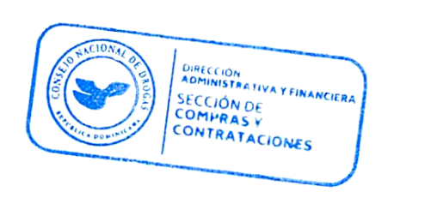

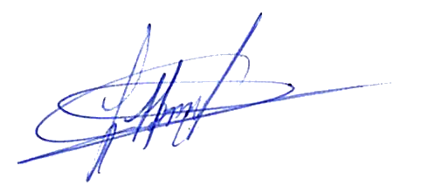

TOTAL RD$ |  |  |  | RD$122,323.60
Firma_____________________________________
 | Lic. Herman Antonio Duran Ramirez
 | ENC.DE COMPRAS Y CONTRATACIONES

